委-委託費
（様式１１－１）
≪費目別支出明細書≫

経費区分： |  |  |  | 委託費
費 目： |  |  |  | 委託費（コンサル委託料） |  | 事業者名： | ○○○○株式会社

No | 支払日 |  |  | 支払先 | 内容及び仕様等 | ＜支払額＞ 事業に要した経費 |  | 振込手数料 差引等 ※ | 補助対象 経 費 | 資料№
 | 年 | 月 | 日 |  |  | 税 込 | 税 抜 | 税 抜 | 税 抜
1 | 29 | 12 | 29 | ○○コンサル会社 | コンサルティング委託料 | 1,296,000 | 1,200,000 |  | 1,200,000 | 4-①
2
3
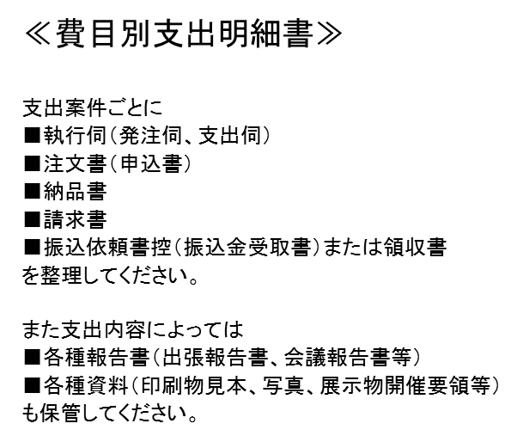
4
5
6
7
8
9
10
11
12
13
14
15
16
17
18
19
20
合 計 |  |  |  |  |  | 1,296,000 | 1,200,000 | 0 | 1,200,000

※ 振込手数料を差引いた場合のみ記載する。

経費支出明細書 （様式11）の
１．経費明細表 実績額
事業に要した経費 Ａ欄 に転記してください。
経費支出明細書 （様式11）の
１．経費明細表 実績額
補助対象経費 Ｂ欄 に転記してください。

事-旅費(職員旅費)
（様式１１－１）
≪費目別支出明細書≫

 | 経費区分： |  |  | 事業費
 | 費 目： |  |  | 旅費(職員旅費) |  | 事業者名： | ○○○○株式会社

No | 支払日 |  |  | 支払先 | 内容及び仕様等 | ＜支払額＞ 事業に要した経費 |  | 振込手数料 差引等 ※ | 補助対象 経 費 | 資料№
 | 年 | 月 | 日 |  |  | 税 込 | 税 抜 | 税 抜 | 税 抜
1 | 29 | 8 | 11 | 企画A ,製造B | 委託契約打合せ出張 | 54,000 | 50,000 |  | 50,000 | 1-②
2 |  | 8 | 31 | ××旅行代理店 | 〃 出張時電車代 | 22,000 | 20,370 |  | 20,370 | 1-①
3 |  | 12 | 2 | 企画A ,製造B | ○○展示会出張（概算払） | 140,000 | 129,630 |  | 129,630 | 11
4 |  | 12 | 6 | 企画A ,製造B | ○○展示会出張（精算） | -4,000 | -3,704 |  | -3,704 | 11
5 | 30 | 1 | 15 | 企画C他2名 | ユーザー等訪問調査出張（概算払） | 105,000 | 97,222 |  | 97,222 | 12
出張旅費精算についての注意点
●会社が出張者本人へ概算払をした日、または「出張旅費精算書」に基づき、会社が出張者本人へ出張精算した日を支払日として費用計上してください。
※出張先で費用が発生した日付ではありません。
●出張時の費用をクレジット決済した場合の決済口座について
出張者本人口座・・・会社が「出張旅費精算書」で承認した場合、補助対象とします。
会社名義口座・・・会社が「出張旅費精算書」で承認し、かつ、決済日が事業期間内であれば、補助対象とします。
支払日は費用が発生した日付（クレジット利用日）ではなく、決済日としてください。
また決済用口座が補助金用口座でない場合は、実際引落しされた口座についても確認させて
頂きます。（クレジット利用明細書の確認も含みます。）
●出張時の電車、宿泊予約等を会社が手配し、後日代金の支払いを行った場合でも、出張日付で費用計上はせず、支払日で費用計上してください。
6
7
8
9
10
11
12
13
14
15
16
17
18
19
20
合 計 |  |  |  |  |  | 317,000 | 293,518 | 0 | 293,518

※ 振込手数料を差引いた場合のみ記載する。

事-旅費(専門家旅費)
（様式１１－１）
≪費目別支出明細書≫

 | 経費区分： |  |  | 事業費
 | 費 目： |  |  | 旅費(専門家旅費) |  | 事業者名： | ○○○○株式会社

No | 支払日 |  |  | 支払先 | 内容及び仕様等 | ＜支払額＞ 事業に要した経費 |  | 振込手数料 差引等 ※ | 補助対象 経 費 | 資料№
 | 年 | 月 | 日 |  |  | 税 込 | 税 抜 | 税 抜 | 税 抜
1 | 29 | 8 | 18 | Z大学Y教授 | JR運賃、宿泊費 | 35,000 | 32,407 |  | 32,407 | 2
2
源泉所得税についての注意点
●源泉所得税を後日税務署に支払いをする場合でも、源泉所得税込みで費用計上してください。
※源泉税は預り金計上。
3
4
5
6
7
8
9
10
11
12
13
14
15
16
17
18
19
20
合 計 |  |  |  |  |  | 35,000 | 32,407 | 0 | 32,407

※ 振込手数料を差引いた場合のみ記載する。

事-謝金
（様式１１－１）
≪費目別支出明細書≫

 | 経費区分： |  |  | 事業費
 | 費 目： |  |  | 謝金 |  | 事業者名： | ○○○○株式会社

No | 支払日 |  |  | 支払先 | 内容及び仕様等 | ＜支払額＞ 事業に要した経費 |  | 振込手数料 差引等 ※ | 補助対象 経 費 | 資料№
 | 年 | 月 | 日 |  |  | 税 込 | 税 抜 | 税 抜 | 税 抜
1 | 29 | 8 | 18 | Z大学Y教授 | 技術検討会 指導料 | 100,000 | 92,593 |  | 92,593 | 2
2
源泉所得税についての注意点
●源泉所得税を後日税務署に支払いをする場合でも、源泉所得税込みで費用計上してください。
※源泉税は預り金計上。
3
4
5
6
7
8
9
10
11
12
13
14
15
16
17
18
19
20
合 計 |  |  |  |  |  | 100,000 | 92,593 | 0 | 92,593

※ 振込手数料を差引いた場合のみ記載する。

外-外注加工費
（様式１１－１）
≪費目別支出明細書≫

経費区分： |  |  |  | 外注費
費 目： |  |  |  | 外注加工費 |  | 事業者名： | ○○○○株式会社

No | 支払日 |  |  | 支払先 | 内容及び仕様等 | ＜支払額＞ 事業に要した経費 |  | 振込手数料 差引等 ※ | 補助対象 経 費 | 資料№
 | 年 | 月 | 日 |  |  | 税 込 | 税 抜 | 税 抜 | 税 抜
1 | 29 | 10 | 6 | □□製作所 | アクリル板加工委託料 | 162,000 | 150,000 | 800 | 149,200 | 6
2
3
振込手数料を先方負担で処理してしまった場合
●振込手数料は補助対象外経費のため
先方負担（振込手数料差引き）で振込みを行った場合は
補助対象経費が手数料（税抜）分減額となります。
4
5
6
7
8
9
10
11
12
13
14
15
16
17
18
19
20
合 計 |  |  |  |  |  | 162,000 | 150,000 | 800 | 149,200

※ 振込手数料を差引いた場合のみ記載する。

